Giao dien moi
Giao diện mới của phần liên quan tới lô hàng trong Poral
Incoming Inspection Result

Received from
To
None Inspection
Waiting
Checking
OK
NG
Delete Check
Eport Excel

Filter Sloc
Filter Plan
entries
Filter Part No
How

Click to fill data
MCS Information
Tự động điền khi đọc QR code của Receiving card
QC information
Người IQCđĐiền vào cửa sổ mở ra khi nhấn nút trên web hoặc PDA khi đọc QR code của receiving card
MCS Information
MCS điền vào khi thực hiện thao tác nhập kho hoặc kttting

Format mới sau họp 30-Jul

Inspecttion progress
Location (Pallet)
Part No
Invoice No
Lot Quantity
MCS incoming date
ID
ID
Lấy mẫu RoHS
ID
Lấy mẫu SPL
ID
Trả mẫu SPL
Code date
OK
NG
Remark
ID
Trả mẫu RoHS
SPL Judment
OK
NG
RoHS Judment
ID
Delete SPL
Delete RoHS
Submit
Edit
Quantity
SL scrap sau check RoHS
SL scrap sau SPL check
Quantity

 | ❶ | Phần mềm tự động điền khi MCS đọc QR code của Receiving card
❶
Inspecttion progress
Location (Pallet)
Part No
Invoice No
Lot Quantity
MCS incoming date
ID
ID
Lấy mẫu RoHS
ID
Lấy mẫu SPL
Trả mẫu SPL
Code date
OK
NG
Remark
ID
SPL Judment
OK
NG
RoHS Judment
ID
Delete SPL
Delete RoHS
Submit
Edit
Quantity
Hủy do check RoHS
Hủy do test đặc tính
Quantity
SL đánh giá NG
Quantity
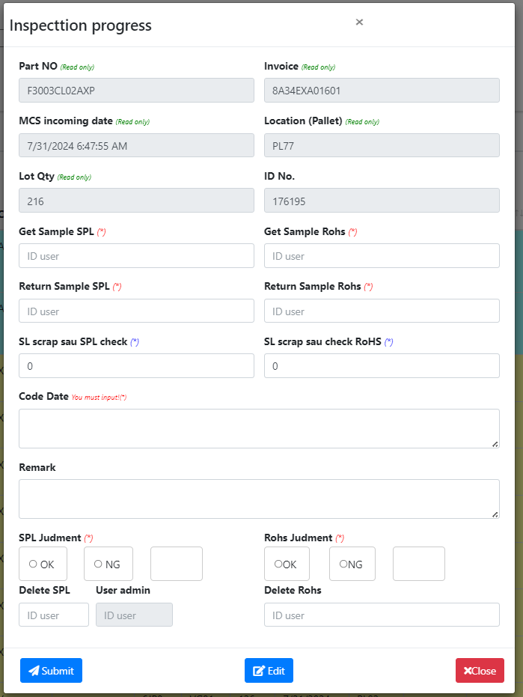

 | ❷ | Khi lấy hàng công nhân IQC nhập ID vào cửa sổ mở ra khi nhấn nút trên web hoặc PDA khi đọc QR code của receiving card sau đó nhấn Submit ==> Nội dung ở trường tương ứng tự động hiển thị thời nhấn nút submit (thời gian nhập)
❶

❷

❷
 | ❸ | Khi trả hàng công nhân IQC nhập các nội dung liên quan vào cửa sổ mở ra khi nhấn nút trên web hoặc PDA khi đọc QR code của receiving card sau đó nhấn Submit ==> Nội dung ở trường tương ứng tự động sau khi nhấn nút submit - Checking result ==> hiển thị OK hoặc NG - Số lượng scrap ==> hiển thị số lượng nhập - Codate ==> hiển thị code date nhập - Remark ==> hiển thị nội dung nhập

❸

❸

 | ❹ | Khi có lô không cần kiểm tra mà SAP chưa kịp cập nhật công nhân IQC nhập ID vào cửa sổ mở ra khi nhấn nút trên web hoặc PDA khi đọc QR code của receiving card sau đó nhấn Submit ==> Các trường liên quan tới kiểm tra của IQC tự động được điền NA

❹
 | ❺ | Nhấp nút để kết thúc quá trình nhập thông tin

❹

❺
 | ❻ | Khi đã đánh giá lô nhưng có bất kỳ lý do liên quan nào đó cần chuyển trạng thái OK thành NG hoặc NG thành OK thì người IQC có ID đã đăng ký level 2 sử dụng để chuyển trạng thái đánh giá ==> sau khi nhấn nút sẽ hiển thị lên cửa sổ phụ, người IQC ghi lý do chuyển trạng thái vào cửa sổ phụ, thông tin ghi thêm sẽ được add vào phần Remark
❻

❺
❻

Transfer
Bước | Nội dung | Check RoHS |  | Sampling check
 |  | MCS part | SMT part | MCS part | SMT part
Step1 | Vào SAP down các lô phải check RoHS về trong ngày lưu vào PC 1 lần /ngày | Yes | Yes | No | No
Step2 | Mở file công thức cop dữ liệu vừa down vào để VBA chạy ra Part Card Nhập các mã dự định kiểm tra vào form File Transfer, in ra để đi lấy hàng | Yes | Yes | No | No
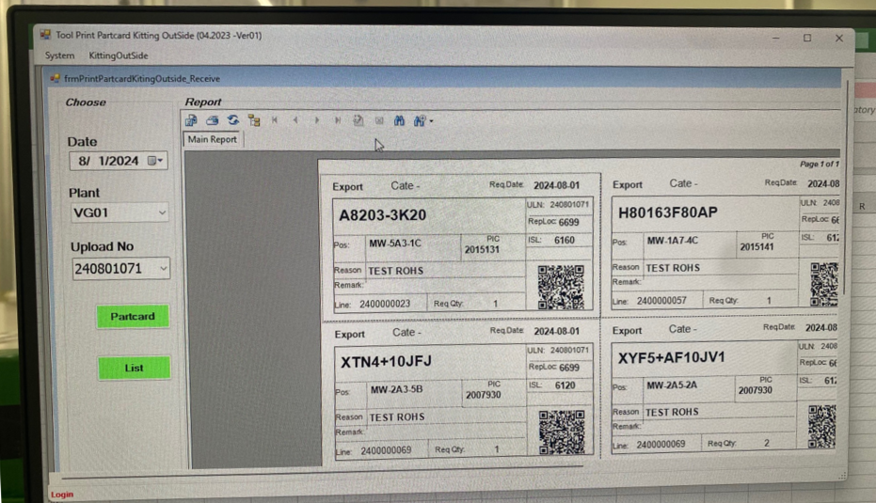
Step3 | Sử dụng để tạo list các mã phải check rồi input vào SAP (trường ZQV014) ==> mục đích sử chức năng Auto nhảy ngày check tiếp theo trên SAP | Yes | Yes | No | No
Step4 | Nhập các mã phải lấy mẫu kiểm tra vào Format Upload của MCS trên ổ chung | Yes | Yes | Yes | Yes
Sep5
Step5 | Sử dụng phần mềm Tool Printing của MCS để tạo mã QR cho các mã sẽ lấy hàng | Yes | No | No | No
Step6 | Lấy hàng: scan QR code của Receiving card trên Palet, scan QR code in ra từ Tool Printing ==> hệ thống tự trừ | Yes | No | No | No
Step7 | Cuổi ngày Sửa Format Upload của MCS trên ổ chung (các mã đã in QR code mà chưa lấy được hàng thì loại bỏ khỏi list) ==> mục đích để MCS vào xác nhận và so sánh với số lượng trừ trên hệ thống | Yes | Yes | Yes | Yes

BA1
◆ After
◆Before
Improvement request for Free Location in Portal
■ Để chuyển trạng thái ở Portal, server phải link tới Master list của IQC, để hiển thị cac thông tin như level check, hạng mục kiểm tra .... mất nhiều thời gian nên chạy chậm
■ Bỏ link tới Master list, Chỉ chú trọng vào kết quả kiểm tra đạt hay không đạt của lo hàng nhập về, chi tiết nội dung hạng mục kiểm tra không cần thiết hiển thị

IQC Master list
MCS Receving Card
RoHS inspection
Normal inspection
Rceive information
Link
Link
Link
Change status
OK/NG, Level check, các mục testing ....
MCS Receving Card
Inspection Result
Rceive information
Change status
OK/NG....

BA2
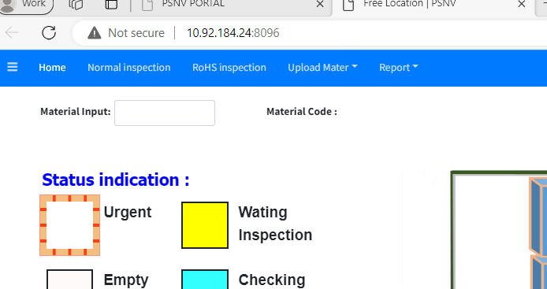
◆ After
◆Before
Improvement request for Free Location in Portal
■ Hai giao diện cho hai hạng mục kiểm tra riêng biệt (Normal inspection và RoSH inspection. Thực tế hai nội dung kiểm tra phải liên quan tới nhau
■ Kết hợp 2 giao diện thành 1 để dễ ràng nhận biết tình trạng kiểm tra của lô hàng
Inspection result

BA3
Improvement request for Free Location in Portal

◆Before
◆ After



Print Partcard

Export 14&18

Vào Waiting -> Export 14&18-> Print Partcard -> Checking OK
➔ Khi tích hết Waiting vào Export 14 & 18 để in transfer và part card,hệ thống rất chậm và mất thời gian chờ đợi,trong khi phần in đó đã làm trên hệ thống SAP và Excel.

■ Chức năng "Export 14&18" và "in transfer và part card" là chức năng đã có trong SAP với tốc độ nhanh hơn ==> thực tế IQC không sử dụng chức năng này trên Portal
■ Cắt bỏ chức năng "Export 14&18" và "in transfer và part card".

BA4
Improvement request for Free Location in Portal

◆Before
◆ After

Finter Sloc

Slock

Finter Plan

■ Chức năng Filter Category và chức năng Filter Both Normal and RoSH it được sử dụng nhiều vì muốn dùng phải link towid master list
■ Chuyển thành Filter Sloc và Filter Plan cho phù hợp với thực tế giao diện mới

BA5
Improvement request for Free Location in Portal

◆Before
◆ After

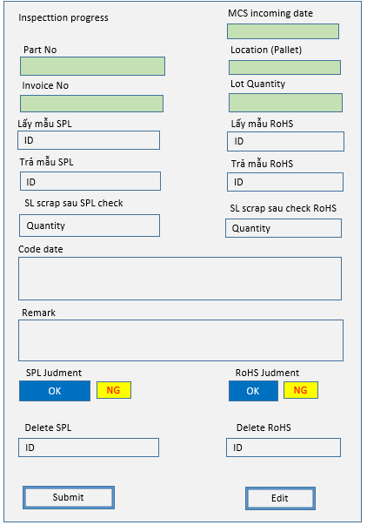

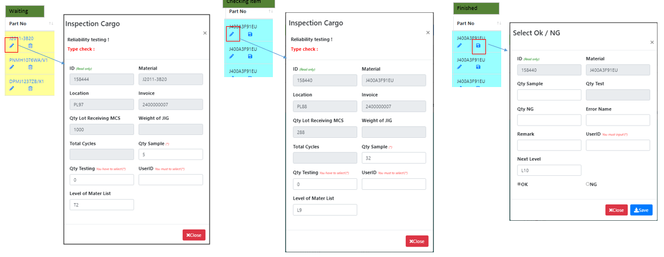

■ Có 3 giao diện hiển thị khi chuyển trạng thái
■ Kết hợp thành 1 để dễ ràng nhận biết tình trạng kiểm tra của lô hàng
■ Thêm chức năng Edit để thay đổi việc đánh giá với trường hợp đặc biệt

Sample
Button
IQC operation | No. | Lot date | Invoice | Vendor Code | Part No | CtrlKey | T (RoHS) | Sloc | Plan | ① Lot Qty | Receiving time MCS | Free location (Pallet) | Take SPL Sample (date) | Take RoHS Sample (date) | SPL check result | RoHS check result | ② Scrap after RoHS check (Q'ty) | ③ Scrap after SPL check (Q'ty) | Codate in Lot | Location store | ④ Kitting (Q'ty) | ⑤ Stock (Q'ty) | Re-check (date) | ⑥ OK (Q'ty) | ⑦ NG (Q'ty) | Remark
 |  |  |  |  |  |  |  |  |  |  |  |  |  |  |  |  |  |  |  |  |  | 1-2-3-4-7 |  |  | 1-2-3-4-5
 | 1 | 11-Jun-24 | 93006414 | VB012 | PNHG1206ZA/V1 | X | F | 1120 | DP | 1000 | 6/25/24 | PL35 | 6/25/24 |  | OK |  | 1 | 1 | 2354;6258 |  | 500 | 495 | 2024-05-06 |  | 3
Button
 | 2 | 11-Jun-24 | 2400000488 | VE041 | PNPG3897001ZA/V3 | A2 | - | 1140 | DP | 20 | 6/25/24 | PL34 | 6/25/24 | NA |  | NA
Button
 | 3 | 11-Jun-24 | 2400000485 | VE041 | PNPG4034005ZA/V1 | X | F | 1140 | DP | 19 | 6/25/24 | PL32 | 6/25/24 | 6/25/24 | OK |  |  |  | 5897;6958;3654
Button
 | 4 | 11-Jun-24 | 2400000488 | VE041 | PNPG3928001ZA/V1 | - | - | 1140 | DP | 20 | 6/25/24 | PL23 | 6/25/24 | NA | OK | NA |  |  | 5956;2564

